Feuil1
Modif tension Génasun | Compléter 1 puis 2 et 3 !
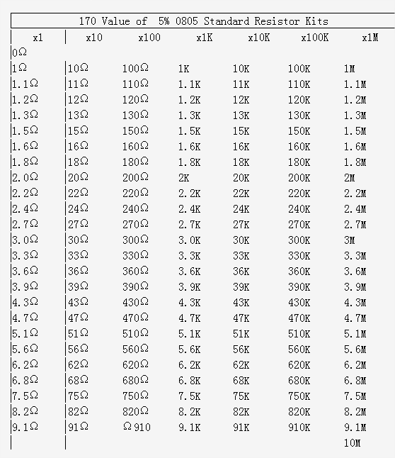
Tension de sortie d'origine (V) | 58.4 | 1
Tension de sortie désirée (V) | 54.5 | 2

Valeur de R3 et R2 (Ohm) | 182000 | Vérifier les valeurs présentes sur la carte
Valeur de R4 et R5 (Ohm) | 12100
Nouvelle valeur pour R3 et R4 (Ohm) | 169038

Resistance parallèle sur R3 et R4 (Ohm) | 2373439
Valeur normalisée choisie (Ohm) | 2400000 | 3

Tension réelle en sortie (V) | 54.5

